Príloha 1
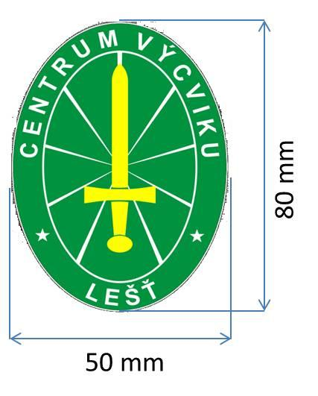
 | Cenová ponuka |  |  |  |  | Príloha č.1

Por. Č. | Základná špecifikácia | MJ | Množstvo | Cena jednotková | Cena bez DPH | Cena s DPH
1 | Topánky zimné farba čierna (pre príslušníka SBS) Celokoženná obuv s hydrofóbnou úpravou, odpružená päta, zapínanie na šnurovanie a háčiky, protišmyková podrážka. Vrchný materiál: hovädzia hydrofóbna koža, Veľkosti: 36 až 50 | pár | 51
2 | Topánky letné farba čierna (pre príslušníka SBS) Komfortná poltopánka vyrobená z hovädzej kože a látky odolnej voči vode. Zvýšená odolnosť špice s TPU vrstvou, odpružená päta, protišmyková podrážka, Veľkosti: 36 až 48 | pár | 51
3 | Tričko čierne krátky rukáv s výstrihom ku krku logo CV Lešť podľa grafickej prílohy našité na ľavom rukáve. Štvorvrstvový golier, oprané pred a po farebení, čo zabezpečí udržateľnosť tvaru a farby. Zloženie látky: 60% Bavlna, 40% Polyester, 210-220 g m2, prateľné pri 60C, Veľkosti: XS až 6XL | ks | 56
4 | Tričko čierne dlhý rukáv s výstrihom ku krku logo CV Lešť podľa grafickej prílohy našité na ľavom rukáve. logo CV Lešť podľa grafickej prílohy našité na ľavom rukáve. Štvorvrstvový golier, oprané pred a po farebení, čo zabezpečí udržateľnosť tvaru a farby. Zloženie látky: 60% Bavlna, 40% Polyester, 210-220 g m2, prateľné pri 60C, Veľkosti: XS až 6XL | ks | 56
5 | Mikina fleece reflexná „fluo - žltá“ (pre príslušníka SBS) logo CV Lešť podľa grafickej prílohy našité na ľavom rukáve. Antipílingová úprava, zapínanie na zips, patent na rukávoch, sťahovanie na gumičku v spodnej časti mikiny, Materiál: 100% Polyester, 280 g/m2, EN ISO 20 471 class 3 | ks | 51
6 | Nohavice zimné čierne (pre príslušníka SBS) Nohavice stiahnuté gumou v páse, s pútkami na opasok (min 4 cm), zapínanie na auto-moto gombíky a zips, bočné strihnuté vrecká, zadné nakladané vrecká s príklopkou na suchý zips, bočné nakladané vrecká s príklopkou na suchý zips umiestnené na bokoch stehien. Doplnené tepelnou vložkou. Špecifikácia: Materiálové zloženie: polyester 64% +/-1%, bavlna 36% +/-1% Plošná hmotnosť: 251 g/m2+/-2%, Väzba: keper 2/1, Pevnosť v ťahu (N): osnova: 1250 +/-10, útok: 544 +/-9, Stálofarebnosť na svetle: 4, Stálofarebnosť v pote alkalickom: zmena odtieňa: 5, zapustenie do Ba: 5, zapustenie do PES: 5, Stálofarebnosť v pote kyslom: zmena odtieňa: 5, zapustenie do Ba: 5, zapustenie do PES: 5, Stálofarebnosť v otere - suchom: osnova - zmena odtieňa: 4-5, zapustenie do Ba: 4, útok - zmena odtieňa: 4, zapustenie do Ba: 4, Stálofarebnosť v otere - mokrom: osnova - zmena odtieňa: 4, zapustenie do Ba: 3, útok - zmena odtieňa: 4-5, zapustenie do Ba: 3, Stálofarebnosť vo vode: zmena odtieňa: 5, zapustenie do Ba: 4-5, zapustenie do PES: 4-5, Zmena rozmerov po piatich cykloch prania pri 60 °C: osnova -4,0 +/-0,4, útok -0,9 +/-0,3. Súlad s technickými požiadavkami uvedenými vo Vyhláške MH SR 635/2005 Z. z. v znení neskorších predpisov pre výrobky, ktoré môžu prichádzať do styku s pokožkou. | ks | 50
7 | Nohavice letné čierne (pre príslušníka SBS) Nohavice stiahnuté gumou v páse, s pútkami na opasok (min 4 cm), zapínanie na auto-moto gombíky a zips, bočné strihnuté vrecká, zadné nakladané vrecká s príklopkou na suchý zips, bočné nakladané vrecká s príklopkou na suchý zips umiestnené na bokoch stehien. Špecifikácia: Materiálové zloženie: polyester 64% +/-1%, bavlna 36% +/-1% .Plošná hmotnosť: 251 g/m2+/-2%, Väzba: keper 2/1, Pevnosť v ťahu (N): osnova: 1250 +/-10, útok: 544 +/-9, Stálofarebnosť na svetle: 4, Stálofarebnosť v pote alkalickom: zmena odtieňa: 5, zapustenie do Ba: 5, zapustenie do PES: 5, Stálofarebnosť v pote kyslom: zmena odtieňa: 5, zapustenie do Ba: 5, zapustenie do PES: 5, Stálofarebnosť v otere - suchom: osnova - zmena odtieňa: 4-5, zapustenie do Ba: 4, útok - zmena odtieňa: 4, zapustenie do Ba: 4, Stálofarebnosť v otere - mokrom: osnova - zmena odtieňa: 4, zapustenie do Ba: 3, útok - zmena odtieňa: 4-5, zapustenie do Ba: 3, Stálofarebnosť vo vode: zmena odtieňa: 5, zapustenie do Ba: 4-5, zapustenie do PES: 4-5, Zmena rozmerov po piatich cykloch prania pri 60 °C: osnova -4,0 +/-0,4, útok -0,9 +/-0,3. Súlad s technickými požiadavkami uvedenými vo Vyhláške MH SR 635/2005 Z.z. v znení neskorších predpisov pre výrobky, ktoré môžu prichádzať do styku s pokožkou. | ks | 50
8 | Ponožky letné čierne Zloženie látky: Bavlna 80%,18% polypropylén, 2% Elastan | pár | 80
9 | Ponožky zimné čierne Zloženie látky: Bavlna 80%,18% polypropylén, 2% Elastan | pár | 80
10 | Čiapka šiltovka farba čierna Šesťpanelová šiltovka s nastavením veľkosti na suchý zips, Materiál : 100% BA |  | 80
11 | Zimná pletená čiapka čierna Pletená čiapka s fleece čelenkou vo vnútri, Materiál: 50% vlna, 50% akryl, 70 g/m2 | ks | 80
12 | Termoprádlo Spodky klimatex dlhé Spodky s tepelnou ochranou a odvodom tepla, antibakteriálna úprava so striebornými iónmi, Materiál: 93% Polyester, 7% elastan | ks | 40
13 | Termoprádlo Tričko klimatex dlhé Tričko s tepelnou ochranou a odvodom tepla, antibakteriálna úprava so striebornými iónmi, Materiál: 93% Polyester, 7% elastan | ks | 40
14 | Ochranná bunda zimná(reflexná). Logo CV Lešť podľa grafickej prílohy našité na rukáve (ľavá strana) , znak „VO“ ľavá strana vo výške pŕs podľa grafickej prílohy našité. Bunda so zipsom a integrovanou kapucňou v límci - 2 bočné vreká. Nepremokavá. Materiál: 100% polyester, EN ISO 20 471 class 3 | ks | 25
15 | Nášivka VO logo CV Lešť podľa grafickej prílohy, šedá -logo zahrnút do ceny oblečenia
Celková cena za celý predmet zákazky spolu

 | Nášivka - znak VO
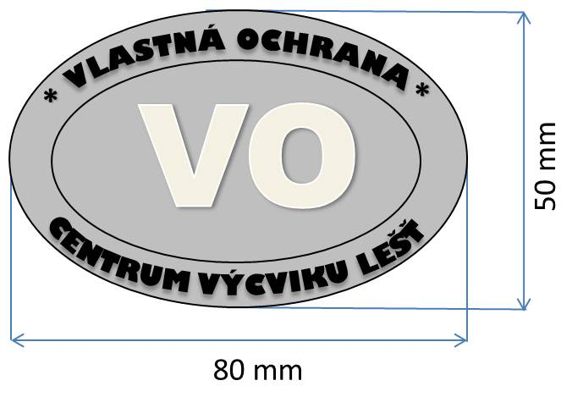

 | Logo CV Lešť

